Uppg 1
Personlig budget

 | Januari | Februari | Mars | Totalt
Inkomster | 10,230 kr | 9,800 kr | 10,230 kr | 30,260 kr
Utgifter | 8,890 kr | 10,100 kr | 8,290 kr | 27,280 kr
Återstår | 1,340 kr | -300 kr | 1,940 kr | 2,980 kr
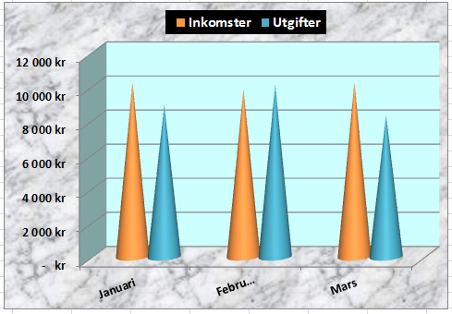

Skapa diagrammet som du ser på bilden. Det ska vara så likt bilden som möjligt.
Slutligen låser du alla celler utom B4:E5.

Uppg 2
Infoga ett tabellformat i listan nedan (se bilden). Lås rubriken, så den alltid visas när man scrollar neråt. Formatera alla priser i D med Valuta i kr, utan decimaler. Autopassa kolumnerna A-D.
Lägg ett Autofilter (Talfilter) som visar alla bilar som kostar under 85.000 kr samt de bilar som kostar över 235.000 kr. Sortera bilarna så att de bilar som kostar mest kommer överst i listan. Skriv svaret till E-frågan i E3.
 |  |  |  | Hur många poster finns totalt i listan?
 |  |  |  | Svar:

 |  |  |  | Hur många poster uppfyllde båda villkoren i frågan?
 |  |  |  | Svar:

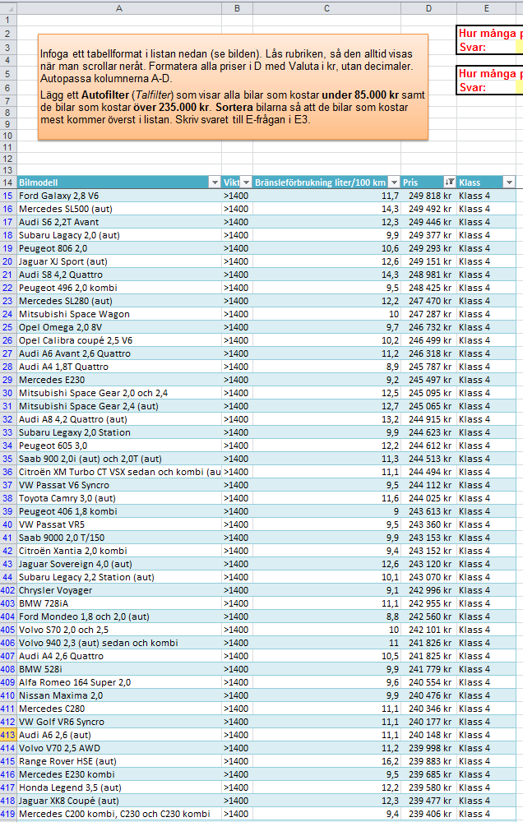
Bilmodell | Vikt | Bränsleförbrukning liter/100 km | Pris | Klass
Alfa Romeo 145 1,6 | <1250 | 9.3 | 102096 | Klass 2
Alfa Romeo 145 QV och 2,0 TI | <1400 | 8.7 | 185616 | Klass 3
Alfa Romeo 146 1,6 | <1400 | 9.5 | 193717 | Klass 3
Alfa Romeo 155 16V Super och Sport | <1400 | 8.6 | 160280 | Klass 3
Alfa Romeo 164 Super 2,0 | >1400 | 9.6 | 240554 | Klass 4
Alfa Romeo 164 Super 3,0 V6 och Super 24V | >1400 | 12.5 | 213844 | Klass 4
Alfa Romeo GTV 2,0 | >1400 | 9 | 226246 | Klass 4
Alfa Romeo GTV V6 24V | >1400 | 11.7 | 230872 | Klass 4
Alfa Romeo Spider 2,0 | >1400 | 9 | 211237 | Klass 4
Audi A3 1,6 | <1250 | 7.6 | 146678 | Klass 2
Audi A3 1,6 | <1400 | 8.6 | 173397 | Klass 3
Audi A3 1,8 (aut) | <1400 | 9.4 | 194086 | Klass 3
Audi A3 1,8T | <1400 | 8.4 | 181886 | Klass 3
Audi A3 1,8T | <1400 | 7.7 | 186856 | Klass 3
Audi A4 1,6 | <1400 | 8 | 170604 | Klass 3
Audi A4 1,6 (aut) | <1400 | 8.8 | 163025 | Klass 3
Audi A4 1,8 (aut) | <1400 | 9.1 | 180224 | Klass 3
Audi A4 1,8 Avant Quattro | >1400 | 9.4 | 222371 | Klass 4
Audi A4 1,8 Quattro | >1400 | 9.3 | 218555 | Klass 4
Audi A4 1,8T | <1400 | 8.6 | 158040 | Klass 3
Audi A4 1,8T | <1400 | 7.9 | 193717 | Klass 3
Audi A4 1,8T (aut) | <1400 | 9.1 | 173659 | Klass 3
Audi A4 1,8T Quattro | >1400 | 8.9 | 245787 | Klass 4
Audi A4 2,6 | <1400 | 9.4 | 173832 | Klass 3
Audi A4 2,6 (aut) | >1400 | 10 | 238209 | Klass 4
Audi A4 2,6 Avant (aut) | >1400 | 10.1 | 211315 | Klass 4
Audi A4 2,6 Quattro | >1400 | 10.5 | 241825 | Klass 4
Audi A4 2,8 | <1400 | 9.4 | 168570 | Klass 3
Audi A4 2,8 Quattro | >1400 | 10.4 | 223971 | Klass 4
Audi A6 1,8 | >1400 | 9.3 | 234980 | Klass 4
Audi A6 1,8 (aut) | >1400 | 9.8 | 201801 | Klass 4
Audi A6 1,8 Avant (aut) | >1400 | 9.9 | 202708 | Klass 4
Audi A6 1,8 Quattro | >1400 | 9.9 | 207048 | Klass 4
Audi A6 2,6 | >1400 | 10.2 | 235391 | Klass 4
Audi A6 2,6 (aut) | >1400 | 11.1 | 240148 | Klass 4
Audi A6 2,6 Quattro och 2,8 Quattro | >1400 | 11.1 | 208557 | Klass 4
Audi A6 2,8 | >1400 | 10.1 | 204539 | Klass 4
Audi A6 Avant 2,6 Quattro | >1400 | 11.2 | 246318 | Klass 4
Audi A8 2,8 (aut) | >1400 | 10.8 | 203016 | Klass 4
Audi A8 2,8 Quattro (aut) | >1400 | 11.8 | 237852 | Klass 4
Audi A8 3,7 (aut) | >1400 | 12 | 208167 | Klass 4
Audi A8 3,7 Quattro (aut) | >1400 | 12.9 | 228223 | Klass 4
Audi A8 4,2 Quattro (aut) | >1400 | 13.2 | 244915 | Klass 4
Audi Cab 2,6 | >1400 | 10.5 | 227272 | Klass 4
Audi Cab 2,6 (aut) | >1400 | 11.3 | 203224 | Klass 4
Audi S6 2,2 T | >1400 | 12.2 | 227508 | Klass 4
Audi S6 2,2 T och Avant (aut) | >1400 | 12.9 | 223239 | Klass 4
Audi S6 2,2T Avant | >1400 | 12.3 | 249446 | Klass 4
Audi S6 4,2 Avant | >1400 | 15.2 | 228454 | Klass 4
Audi S6 4,2 Avant (aut) | >1400 | 14.7 | 214431 | Klass 4
Audi S6 4,2 plus | >1400 | 14.9 | 237795 | Klass 4
Audi S8 4,2 Quattro | >1400 | 14.3 | 248981 | Klass 4
Bentley Azure (aut) | >1400 | 17.8 | 211181 | Klass 4
Bentley Brookland (aut) | >1400 | 17.4 | 223878 | Klass 4
Bentley Continental (aut) | >1400 | 17.7 | 225934 | Klass 4
Bentley Continental T (aut) | >1400 | 18.7 | 212692 | Klass 4
Bentley Turbo R (aut) | >1400 | 17.8 | 212477 | Klass 4
BMW 316 Compact | <1250 | 7.6 | 139349 | Klass 2
BMW 316i | <1400 | 7.7 | 190711 | Klass 3
BMW 318 Touring | <1400 | 8 | 191900 | Klass 3
BMW 318i | <1400 | 7.9 | 169141 | Klass 3
BMW 318i cabriolet | >1400 | 7.9 | 206762 | Klass 4
BMW 318i Compact | <1400 | 8.8 | 199855 | Klass 3
BMW 320 touring och 323 touring | >1400 | 9.1 | 224890 | Klass 4
BMW 320, 323 och 323 coupé | <1400 | 9 | 195068 | Klass 3
BMW 328 cabriolet | >1400 | 9.3 | 205372 | Klass 4
BMW 328 och 328 coupé | <1400 | 9.2 | 182678 | Klass 3
BMW 328 touring | >1400 | 9.3 | 227678 | Klass 4
BMW 523i | >1400 | 9.7 | 238033 | Klass 4
BMW 528i | >1400 | 9.9 | 241779 | Klass 4
BMW 540iA | >1400 | 12.5 | 230468 | Klass 4
BMW 728iA | >1400 | 11.1 | 242955 | Klass 4
BMW 740iA | >1400 | 13 | 222035 | Klass 4
BMW 750i AL | >1400 | 14.2 | 219382 | Klass 4
BMW 840 CiA | >1400 | 13.4 | 211971 | Klass 4
BMW M3 | >1400 | 11 | 230867 | Klass 4
BMW Z3 Roadster | <1250 | 7.8 | 116454 | Klass 2
Cadillac STS | >1400 | 12.3 | 209321 | Klass 4
Chevrolet Astro | >1400 | 14.3 | 210517 | Klass 4
Chevrolet Blazer | >1400 | 13.3 | 205489 | Klass 4
Chevrolet Trans Sport | >1400 | 12.3 | 218210 | Klass 4
Chrysler Grand Voyager (aut) | >1400 | 12.3 | 209029 | Klass 4
Chrysler Neon | <1250 | 8.2 | 112786 | Klass 2
Chrysler New Yorker (aut) | >1400 | 12.8 | 236153 | Klass 4
Chrysler Stratus Cabrio (aut) | >1400 | 11.6 | 222096 | Klass 4
Chrysler Vision (aut) | >1400 | 12.8 | 219425 | Klass 4
Chrysler Voyager | >1400 | 9.1 | 242996 | Klass 4
Chrysler Voyager (aut) | >1400 | 12.3 | 227914 | Klass 4
Chrysler Voyager och Grand Voyager | >1400 | 10.5 | 207520 | Klass 4
Chrysler Voyager och Grand Voyager AWD (aut) | >1400 | 14.2 | 220401 | Klass 4
Citroën Berlingo Familiale 1,4 | <1250 | 7.5 | 138058 | Klass 2
Citroën Evasion TCT | >1400 | 11.1 | 223442 | Klass 4
Citroën Xantia 1,8 | <1400 | 8.7 | 191850 | Klass 3
Citroën Xantia 1,8 kombi | <1400 | 8.8 | 169530 | Klass 3
Citroën Xantia 2,0 | <1400 | 9.1 | 166380 | Klass 3
Citroën Xantia 2,0 kombi | >1400 | 9.4 | 243152 | Klass 4
Citroën Xantia CT Activa | >1400 | 9.9 | 209619 | Klass 4
Citroën Xantia CT turbo kombi | >1400 | 10.1 | 234067 | Klass 4
Citroën Xantia V6 VSX | >1400 | 10.9 | 234813 | Klass 4
Citroën XM INJ SX sedan och kombi | >1400 | 9.6 | 209871 | Klass 4
Citroën XM Turbo CT VSX sedan och kombi | >1400 | 10.4 | 203872 | Klass 4
Citroën XM Turbo CT VSX sedan och kombi (aut) | >1400 | 11.1 | 244494 | Klass 4
Citroën XM V6 VSX | >1400 | 12.2 | 238403 | Klass 4
Citroën ZX 1,8 | <1250 | 8.1 | 131880 | Klass 2
Citroën ZX 1,8 och 1,8 Kombi (aut) | <1250 | 9.4 | 109639 | Klass 2
Crysler Stratus | >1400 | 9 | 222885 | Klass 4
Fiat Barchetta 1,8 | <1250 | 8.5 | 128647 | Klass 2
Fiat Brava | <1250 | 8.3 | 108702 | Klass 2
Fiat Brava 1,8 | <1400 | 8.4 | 184627 | Klass 3
Fiat Bravo 1,4 | <1250 | 7.8 | 129096 | Klass 2
Fiat Bravo 1,6 | <1250 | 8.2 | 120340 | Klass 2
Fiat Bravo 2,0 HGT | <1400 | 9.6 | 187726 | Klass 3
Fiat Coupé 2,0 turbo | <1400 | 10.1 | 168350 | Klass 3
Fiat Punto 55 | <1100 | 6.5 | 93197 | Klass 1
Fiat Punto 75 | <1100 | 7.1 | 86972 | Klass 1
Fiat Punto 90 | <1100 | 8.2 | 55276 | Klass 1
Fiat Punto GT | <1100 | 8.4 | 54773 | Klass 1
Ford Escort 1,6 | <1250 | 8 | 125128 | Klass 2
Ford Escort 1,6 (aut) | <1250 | 8.8 | 147032 | Klass 2
Ford Escort 1,6 Hgv | <1250 | 8.2 | 115436 | Klass 2
Ford Escort 1,8 | <1250 | 8.4 | 110131 | Klass 2
Ford Escort 1,8 Hgv | <1250 | 8.5 | 114534 | Klass 2
Ford Fiesta 1,25 (aut) | <1100 | 7.1 | 79152 | Klass 1
Ford Fiesta 1,25 och 1,3 | <1100 | 6.8 | 69155 | Klass 1
Ford Fiesta 1,4 | <1100 | 7.2 | 88933 | Klass 1
Ford Galaxy 2,0 | >1400 | 10 | 218825 | Klass 4
Ford Galaxy 2,8 V6 | >1400 | 11.7 | 249818 | Klass 4
Ford Galaxy 2,8 V6 (aut) | >1400 | 12.7 | 231663 | Klass 4
Ford Mondeo 1,8 | <1400 | 8 | 176558 | Klass 3
Ford Mondeo 1,8 Hgv | >1400 | 8.3 | 227245 | Klass 4
Ford Mondeo 1,8 och 2,0 (aut) | >1400 | 8.8 | 242560 | Klass 4
Ford Mondeo 1,8 och 2,0 Hgv (aut) | >1400 | 9.4 | 200560 | Klass 4
Ford Mondeo 2,0 | <1400 | 8.1 | 188288 | Klass 3
Ford Mondeo 2,0 Hgv | >1400 | 8.4 | 211912 | Klass 4
Ford Mondeo 2,5 | >1400 | 9.6 | 201898 | Klass 4
Ford Mondeo 2,5 Hgv | >1400 | 10 | 201737 | Klass 4
Ford Scorpio 2,0 | >1400 | 9.9 | 228072 | Klass 4
Ford Scorpio 2,0 Hgv | >1400 | 10 | 206707 | Klass 4
Ford Scorpio 2,3 | >1400 | 9.6 | 235240 | Klass 4
Ford Scorpio 2,3 Hgv | >1400 | 9.7 | 205107 | Klass 4
Ford Scorpio 2,9 (aut) | >1400 | 12.5 | 223114 | Klass 4
Ford Taurus FFV | >1400 | 11.4 | 214189 | Klass 4
Honda Accord 2,0i LS | <1400 | 9.1 | 192166 | Klass 3
Honda Accord 2,0iS | <1400 | 9.1 | 181239 | Klass 3
Honda Accord 2,2 VTEC | <1400 | 9 | 160423 | Klass 3
Honda Accord 2,2 VTEC (aut) | >1400 | 9.8 | 216880 | Klass 4
Honda Civic 1,4 (aut) | <1100 | 7.6 | 75378 | Klass 1
Honda Civic 1,4 S | <1100 | 6.8 | 53450 | Klass 1
Honda Civic 1,4i | <1250 | 7.5 | 108096 | Klass 2
Honda Civic 1,5 VTEC | <1100 | 6.6 | 97529 | Klass 1
Honda Civic 1,5i LS | <1100 | 6.1 | 50738 | Klass 1
Honda Civic 1,6 LS | <1250 | 7.6 | 121895 | Klass 2
Honda Civic 1,6i LS | <1250 | 8.8 | 145005 | Klass 2
Honda Civic 1,6i SR | <1250 | 8.1 | 109799 | Klass 2
Honda Legend 3,5 (aut) | >1400 | 12.2 | 239580 | Klass 4
Honda Shuttle 2,2 (aut) | >1400 | 10.3 | 227494 | Klass 4
Hyundai Accent 1,5 | <1100 | 8.5 | 62364 | Klass 1
Hyundai Accent 1,5 (aut) | <1100 | 8.7 | 88370 | Klass 1
Hyundai Coupé 2,0 | <1400 | 8.8 | 182626 | Klass 3
Hyundai Elantra 1,8 | <1400 | 8.2 | 189819 | Klass 3
Hyundai Elantra 1,8 (aut) | <1400 | 9.7 | 182171 | Klass 3
Hyundai Sonata 2,0 | >1400 | 9.3 | 232741 | Klass 4
Hyundai Sonata 3,0 (aut) | >1400 | 11.7 | 211782 | Klass 4
Jaguar Daimler Double Six (aut) | >1400 | 17.4 | 226310 | Klass 4
Jaguar Daimler Six (aut) | >1400 | 12.9 | 210847 | Klass 4
Jaguar Sovereign 4,0 (aut) | >1400 | 12.6 | 243120 | Klass 4
Jaguar XJ Sport (aut) | >1400 | 12.6 | 249151 | Klass 4
Jaguar XJ Sport 4,0 | >1400 | 12.5 | 228792 | Klass 4
...

Uppg 3
Frukt | Leverantör | Kontaktperson
Ananas | Exotic Fruit | Nilsson | Apelsiner | ?
Apelsiner | Citrus AB | Smith | Plommon | ?
Bananer | Exotic Fruit | Larsson
Gröna äpplen | Eden AB | Hansson
Jordgubbar | Eden AB | Skog
Kiwi | Exotic Fruit | Skog
Körsbär | Fruktmannen | Dalén
Lingon | Eden AB | Johansson
Skapa en funktion i F2 och F3 som visar vad leverantören och kontaktpersonen heter. Om man matar in ett annat fruktnamn i E2 eller E3 ändras texten i F2 respektive F3. Du får alltså kombinera en funktion med ett talformat som löser problemet i F-cellerna.
Slutligen låser du alla celler utom E2 och E3.
Passionsfrukt | Fruktmannen | Dalén
Plommon | Eden AB | Johansson
Röda äpplen | Fruktmannen | Skog
Vindruvor | Exotic Fruit | Nilsson

Uppg 4
Areaberäkning
Du ska lägga takpannor på ena taksidan. Du vet att taket är 22x8,5 meter. Taket har två runda glasfönster, där du inte ska lägga några pannor. Fönster 1 har diametern 1,5 m, Fönster 2 är 20% mindre i area.
a) På hur stort område ska du lägga takpannor?
(Alla mått i meter)

Taklängd | 22
Takbredd | 8.5
Takarea | ?

Fönster 1 | ? | Diameter:
Fönster 2 | ?

Totalt: | ?

(Arean av en cirkel:)
r^2*π

b) Nu kommer chefen och berättar att fönster 1 nog kommer att göras större. Hur mycket större måste fönster 1 bli i diameter, för att takpannorna ska räcka till 178 m² ?
Gör en målsökning i B36, som räknar ut storleken på Fönster 1.

Taklängd | 22
Takbredd | 8.5
Takarea | ?

Fönster 1 | ? | Diameter:
Fönster 2 | ?

Totalt: | ?

(Arean av en cirkel:)
r^2*π

Uppg 5
Lånekalkyl

Uppgift:
Skriv en formel i E20 som räknar ut månadskostnaden. Autofyll sedan formeln ned till och med cell E44.

Vill Du ta ett billån? Här ser Du en enkel kalkyl för att räkna ut månadskostnaden.
(OBS! Kalkylen tar inte hänsyn till uppläggningskostnader, aviseringsavgifter el. dyl.)

Ränta | Antal månader | Lånebelopp | Månadskostnad
0.1 | 36 | 2,000 kr | 64.53 kr
 |  | 4,000 kr | ?
 |  | 6,000 kr | ?
 |  | 8,000 kr | ?
 |  | 10,000 kr | ?
Antal månadsbetalningar
 |  | 12,000 kr | ?
 |  | 14,000 kr | ?
 |  | 16,000 kr | ?
 |  | 18,000 kr | ?
 |  | 20,000 kr | ?
 |  | 22,000 kr | ?
 |  | 24,000 kr | ?
 |  | 26,000 kr | ?
 |  | 28,000 kr | ?
 |  | 30,000 kr | ?
 |  | 32,000 kr | ?
 |  | 34,000 kr | ?
 |  | 36,000 kr | ?
 |  | 38,000 kr | ?
 |  | 40,000 kr | ?
 |  | 42,000 kr | ?
...

Uppg 6
...
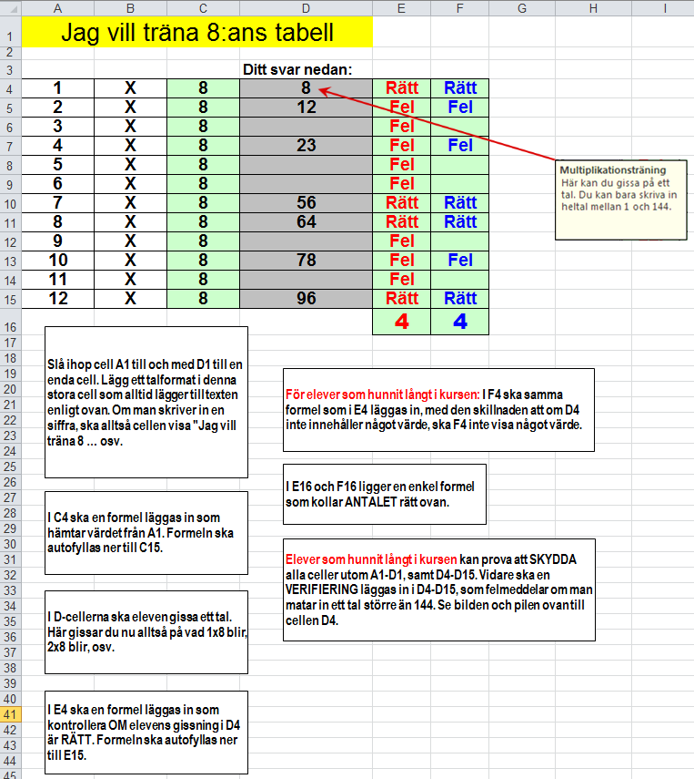
 |  |  | Ditt svar nedan:
 |  |  | 8 | ? | ?
 |  |  | 12 | ? | ?
3 | X | ? |  | ? | ?
4 | X | ? | 23 | ? | ?
5 | X | ? |  | ? | ?
6 | X | ? |  | ? | ?
7 | X | ? | 56 | ? | ?
8 | X | ? | 64 | ? | ?
9 | X | ? |  | ? | ?
10 | X | ? | 78 | ? | ?
11 | X | ? |  | ? | ?
12 | X | ? | 96 | ? | ?
1) Slå ihop cell A1 till och med D1 till en enda cell. Lägg ett talformat i denna stora cell som alltid lägger till texten "Jag vill träna x:ans tabell". Om man skriver in en siffra, ska alltså cellen visa "Jag vill träna 8 … osv.
 |  |  |  | ? | ?

5) För elever som hunnit långt i kursen: I F4 ska samma formel som i E4 läggas in, med den skillnaden att om D4 inte innehåller något värde, ska F4 inte visa något värde.

6) I E16 och F16 ligger en enkel formel som kollar ANTALET rätt ovan.

2) I C4 ska en formel läggas in som hämtar värdet från A1. Formeln ska autofyllas ner till C15.

7) Elever som hunnit långt i kursen kan prova att SKYDDA alla celler utom A1-D1, samt D4-D15. Vidare ska en VERIFIERING läggas in i D4-D15, som felmeddelar om man matar in ett tal större än 144. Se bilden och pilen ovan till cellen D4.

3) I D-cellerna ska eleven gissa ett tal. Här gissar du nu alltså på vad 1x8 blir, 2x8 blir, osv.

4) I E4 ska en formel läggas in som kontrollera OM elevens gissning i D4 är RÄTT. Formeln ska autofyllas ner till E15.

Uppg 7
Anvisningar
Gör en målsökning för att optimera tillverkningen. Du känner lönekostnaden. Tillverkningskostnaden ligger på 72 kr/st. Försäljningspriset ska vara
2,5 gånger så högt som tillverkningskostnaden.
Hur många st måste vi sälja för att vi ska gå med 2.500.000 kr i vinst?

Löner | 1,750,000 kr
Tillverkningskostnad/st | 72
Försäljningspris | ?
Antal sålda | ?

Resultat | ?

Uppg 8
Nedan finns några personers månadsinkomster före skatt. Tabellen till höger är en preliminärskattetabell.
1) Använd LETARAD-funktionen för att ta reda på hur stor skatten blir i kronor för var och en av dem. Antag att alla skattar efter kolumn 1. Beräkna också hur stor skatten är i procent av månadsinkomsten. Formatera C-kolumnen med kr utan decimaler, D-kolumnen i procent med 1 decimal.
 |  |  |  |  | Intervall kr | kol 1 | kol 2 | kol 3
 |  |  |  |  | 10001 | 3555 | 3203 | 2843
 |  |  |  |  | 10101 | 3607 | 3253 | 2893
 |  |  |  |  | 10201 | 3661 | 3303 | 2943
 |  |  |  |  | 10301 | 3715 | 3353 | 2993
 |  |  |  |  | 10401 | 3768 | 3403 | 3043
 |  |  |  |  | 10501 | 3822 | 3453 | 3093
 |  |  |  |  | 10601 | 3874 | 3503 | 3143
 |  |  |  |  | 10701 | 3928 | 3553 | 3193
 | Månadslön kr | Skatt kr | Skatt % |  | 10801 | 3982 | 3603 | 3243
Amanda | 13,748 kr | ? | ? |  | 10901 | 4036 | 3653 | 3293
Helge | 17,306 kr | ? | ? |  | 11001 | 4090 | 3703 | 3343
Fredrik | 15,300 kr | ? | ? |  | 11101 | 4141 | 3753 | 3393
Gunilla | 18,600 kr | ? | ? |  | 11201 | 4195 | 3803 | 3443
Jeanette | 19,500 kr | ? | ? |  | 11301 | 4249 | 3853 | 3493
Krister | 22,400 kr | ? | ? |  | 11401 | 4303 | 3903 | 3543
Laban | 14,600 kr | ? | ? |  | 11501 | 4353 | 3953 | 3593
Marianne | 16,980 kr | ? | ? |  | 11601 | 4403 | 4003 | 3643
 |  |  |  |  | 11701 | 4453 | 4053 | 3693
 |  |  |  |  | 11801 | 4503 | 4103 | 3743
 |  |  |  |  | 11901 | 4553 | 4153 | 3793
2) ***Svårare.
Löntagarna ovan skattar efter olika kolumner. Här nedanför ser du vilken kolumn de skall skatta efter. Använd LETARAD-funktionen även i detta fall, men nu kombinerad med OM-funktionen för att få rätt resultat-tabell. Formatera likadant som i ovanstående fall.
 |  |  |  |  | 12001 | 4603 | 4203 | 3843
 |  |  |  |  | 12101 | 4653 | 4253 | 3893
 |  |  |  |  | 12201 | 4703 | 4303 | 3943
 |  |  |  |  | 12301 | 4753 | 4353 | 3993
 |  |  |  |  | 12401 | 4803 | 4403 | 4043
 |  |  |  |  | 12501 | 4853 | 4453 | 4093
 |  |  |  |  | 12601 | 4903 | 4503 | 4143
 |  |  |  |  | 12701 | 4953 | 4553 | 4193
 |  |  |  |  | 12801 | 5003 | 4603 | 4243
 | Månadslön kr | Kolumn | Skatt kr | Skatt % | 12901 | 5053 | 4653 | 4293
Amanda | 13,748 kr | 3 | ? | ? | 13001 | 5103 | 4703 | 4343
Helge | 17,306 kr | 2 | ? | ? | 13101 | 5153 | 4753 | 4393
Fredrik | 15,300 kr | 1 | ? | ? | 13201 | 5203 | 4803 | 4443
Gunilla | 18,600 kr | 2 | ? | ? | 13301 | 5253 | 4853 | 4493
Jeanette | 19,500 kr | 1 | ? | ? | 13401 | 5303 | 4903 | 4543
Krister | 22,400 kr | 1 | ? | ? | 13501 | 5353 | 4953 | 4593
Laban | 14,600 kr | 3 | ? | ? | 13601 | 5403 | 5003 | 4643
Marianne | 16,980 kr | 2 | ? | ? | 13701 | 5453 | 5053 | 4693
 |  |  |  |  | 13801 | 5503 | 5103 | 4743
 |  |  |  |  | 13901 | 5553 | 5153 | 4793
 |  |  |  |  | 14001 | 5603 | 5203 | 4843
3) Kopiera kalkylen under 1) ovan till en plats under denna ruta. Sortera sedan löntagarna i fallande ordning efter vem som betalar mest skatt.
 |  |  |  |  | 14101 | 5653 | 5254 | 4894
 |  |  |  |  | 14201 | 5703 | 5309 | 4949
 |  |  |  |  | 14301 | 5753 | 5364 | 5004
 |  |  |  |  | 14401 | 5803 | 5419 | 5059
 |  |  |  |  | 14501 | 5853 | 5474 | 5114
 |  |  |  |  | 14601 | 5903 | 5529 | 5169
 |  |  |  |  | 14701 | 5953 | 5584 | 5224
 |  |  |  |  | 14801 | 6003 | 5639 | 5279
 |  |  |  |  | 14901 | 6054 | 5694 | 5334
 |  |  |  |  | 15001 | 6109 | 5749 | 5389
 |  |  |  |  | 15101 | 6164 | 5804 | 5444
 |  |  |  |  | 15201 | 6219 | 5859 | 5499
 |  |  |  |  | 15301 | 6274 | 5914 | 5554
 |  |  |  |  | 15401 | 6329 | 5969 | 5609
 |  |  |  |  | 15501 | 6384 | 6024 | 5664
...

